Planificación estratégica

PLANIFICACIÓN ESTRATÉGICA

RESUMEN DE LA EMPRESA | DESARROLLO

Visión general de la empresa | Descripción del producto

VER PLANTILLAS PREMIUM
Misión | Capacidad de entrega

 | Modelos de precios
Objetivos

 | Sistema de entregas

 | Proveedores de elementos críticos

Socios

CLIENTES | PLAN DE MARKETING

Clientes | Estrategia

Estado de mercado | Cliente

 | Posicionamiento

Competencia

 | Publicidad

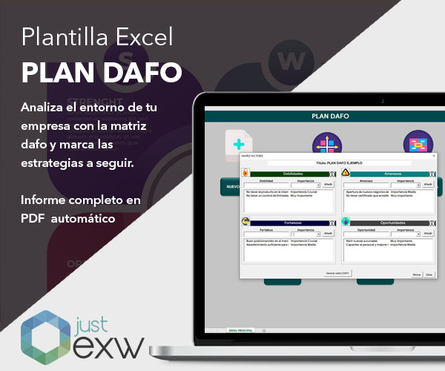
ANÁLISIS DAFO

Fortalezas | Oportunidades

VER PLANTILLA
Debilidades | Amenazas

